Лист1
ID | BR-1 | BR-2 | BR-3 | BR-4
Заголовок | Можно ввести дату единым восьмизнаным числом, не разделяя на день, месяц и год точками. | Нет критерия ввода календарного дня в поле ДАТА. Можно ввести неограниченное количество пробелов перед и после даты. | Можно ввести в поле ДАТА только любое число месяца. | Можно узнать сезон отключения горячей воды за прошлый год
Описание | Отсутствуют критерии ввода календарного дня. В поле "ДАТА" можно ввести любой день текущего и прошлого года без разганичения на дд.мм.гг | В поле "ДАТА" можно ввести неограниченное количество пробелов перед датой и после нее прошлого или текущего года. | В поле ДАТА можно ввести любой календарный день (не вводя года и месяц) | В поле дата можно ввести любой календарный день прошлого года
Шаги воспроизведения | 1. Перейти по ссылке https://lm.skillbox.cc/qa_tester/module04/homework1/ 2. Ввести в поле ДАТА любой календанырный день прошлого или текущего года не разганичая точками на дд.мм.гг 3. Нажать кнопку "УЗНАТЬ" | 1. Перейти по ссылке https://lm.skillbox.cc/qa_tester/module04/homework1/1. 2. Ввести в поле ДАТА любой календанырный день, поставить неограниченное количество пробелов перед и после даты прошлого или текущего года. 3. Нажать кнопку "УЗНАТЬ | 1. Перейти по ссылке https://lm.skillbox.cc/qa_tester/module04/homework1/1. 2. Ввести в поле ДАТА любой календанырный день (без месяца и года) 3. Нажать кнопку "УЗНАТЬ | 1. Перейти по ссылке https://lm.skillbox.cc/qa_tester/module04/homework1/1. 2. Ввести в поле ДАТА любой календанырный день прошлого года 3. Нажать кнопку "УЗНАТЬ
Фактический результат | После нажатия кнопки "узнать" форма отобразит, будет ли в этот период отключена горячая вода или нет | После нажатия кнопки "узнать" форма отобразит, будет ли в этот период отключена горячая вода или нет | После нажатия кнопки "узнать" форма отобразит "не сезон отключения воды" | После нажатия кнопки "узнать" форма отобразит, отключена горячая вода или нет
Ожидаемый результат | После нажатия кнопки "узнать" форма сообщит, что дата некорретная | После нажатия кнопки "узнать" форма сообщит, что введена некорректная дата | После нажатия кнопки "узнать" форма сообщит, что введена некорректная дата | После нажатия кнопки "узнать" форма сообщит, что введена некорректная дата
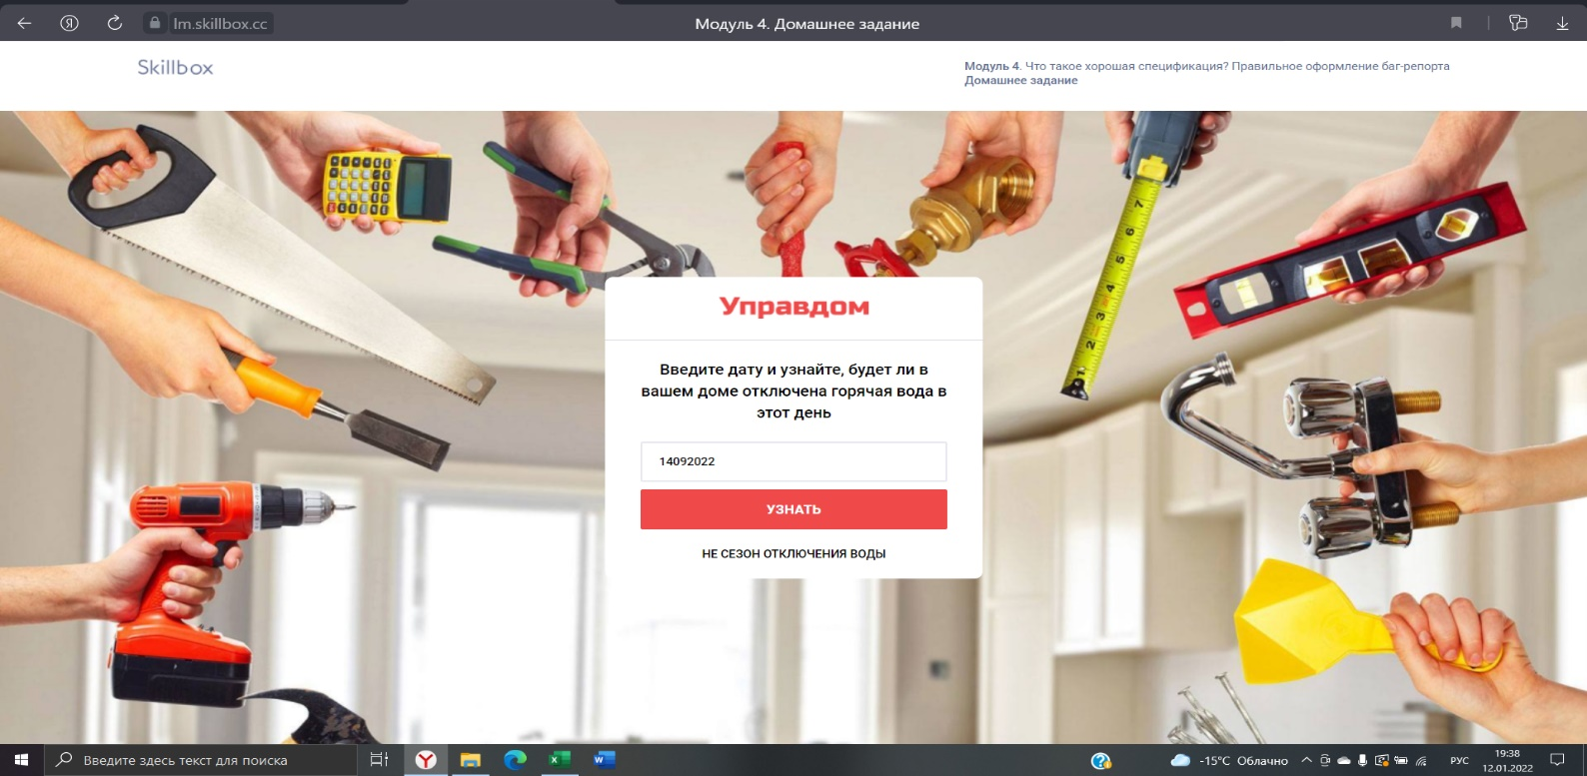
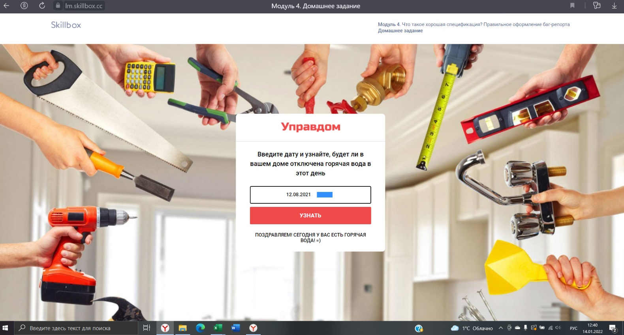
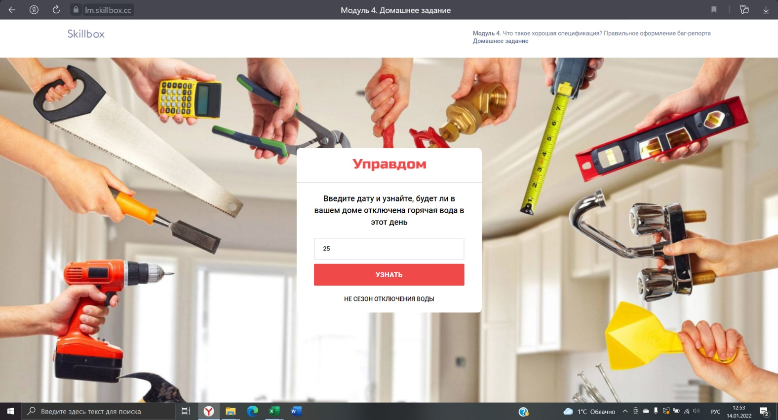
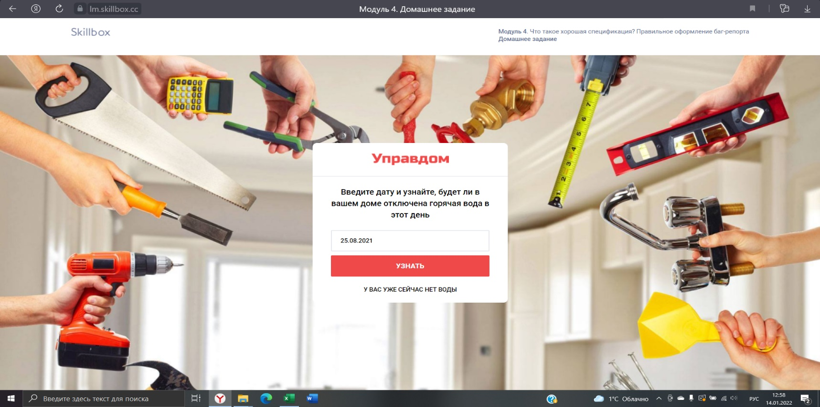
Дополнительная информация

ЗАДАНИЕ 1(5)

Спецификация Управдома

Воду отключают только в летний сезон. | Нет уточнения с какого месяца и по какой начинается летний сезон. Простестировав - выяснилось, что летний сезон начинается с 1 мая, по 30 августа (включительно)
Дата отключения воды в вашем доме с 15 августа на 10 дней. | Данное условие работает
Проверка действует только для текущего года. | Проверка действует на текущий и прошлый год
Невозможно сделать проверку за прошлый год. | Проверку за прошлый год можно сделать.
Невозможно сделать проверку на будущий год. | Данное условие работает

